Script
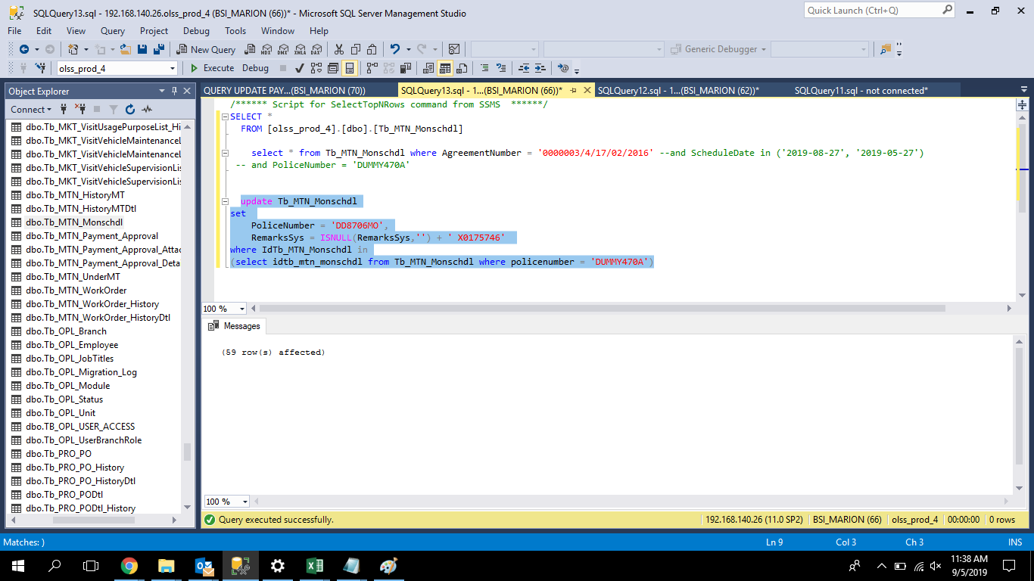
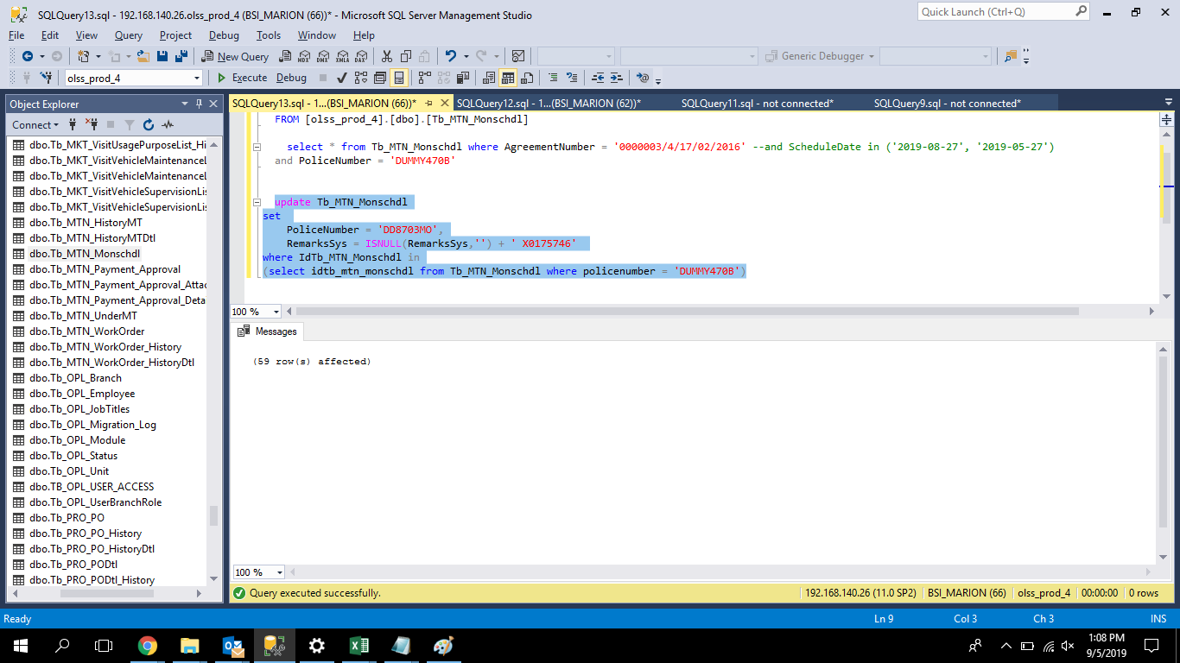
update Tb_MTN_Monschdl |  | update Tb_MTN_Monschdl
set |  | set
 | PoliceNumber = 'DD8706MO', |  | PoliceNumber = 'DD8703MO',
 | RemarksSys = ISNULL(RemarksSys,'') + ' X0175746' |  | RemarksSys = ISNULL(RemarksSys,'') + ' X0175746'
where IdTb_MTN_Monschdl in |  | where IdTb_MTN_Monschdl in
(select idtb_mtn_monschdl from Tb_MTN_Monschdl where policenumber = 'DUMMY470A') |  | (select idtb_mtn_monschdl from Tb_MTN_Monschdl where policenumber = 'DUMMY470B')

Screenshot
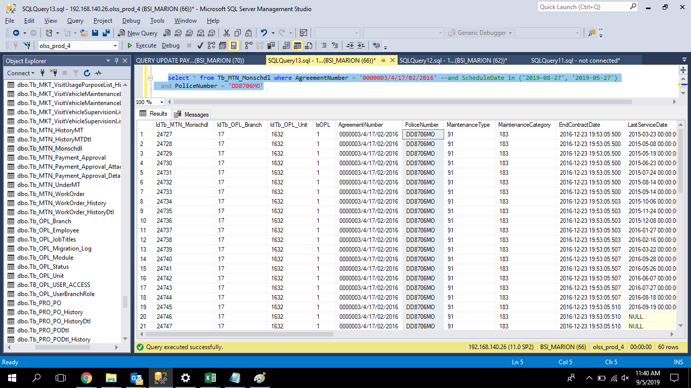
BEFORE
 | for the PoliceNumber field DD8706MO is already fixed and can be generate work order.
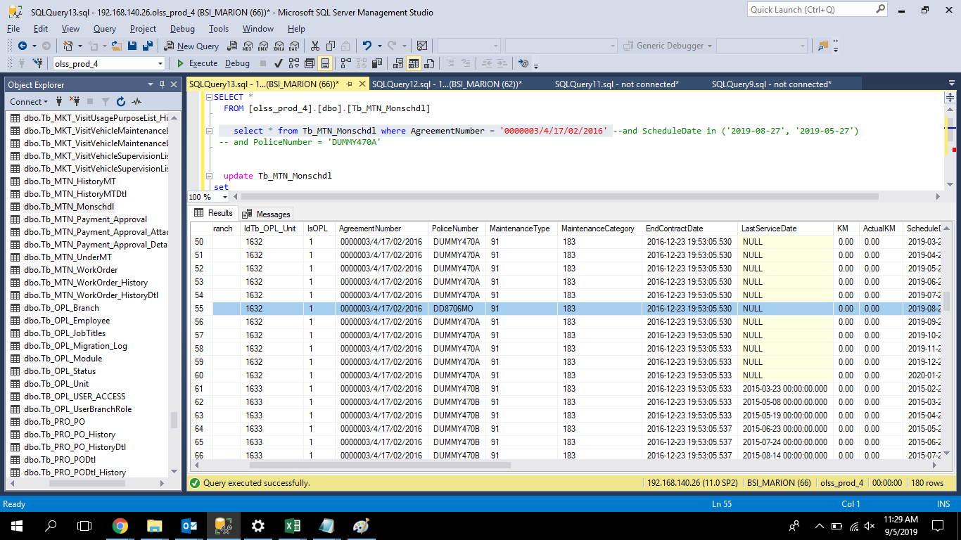
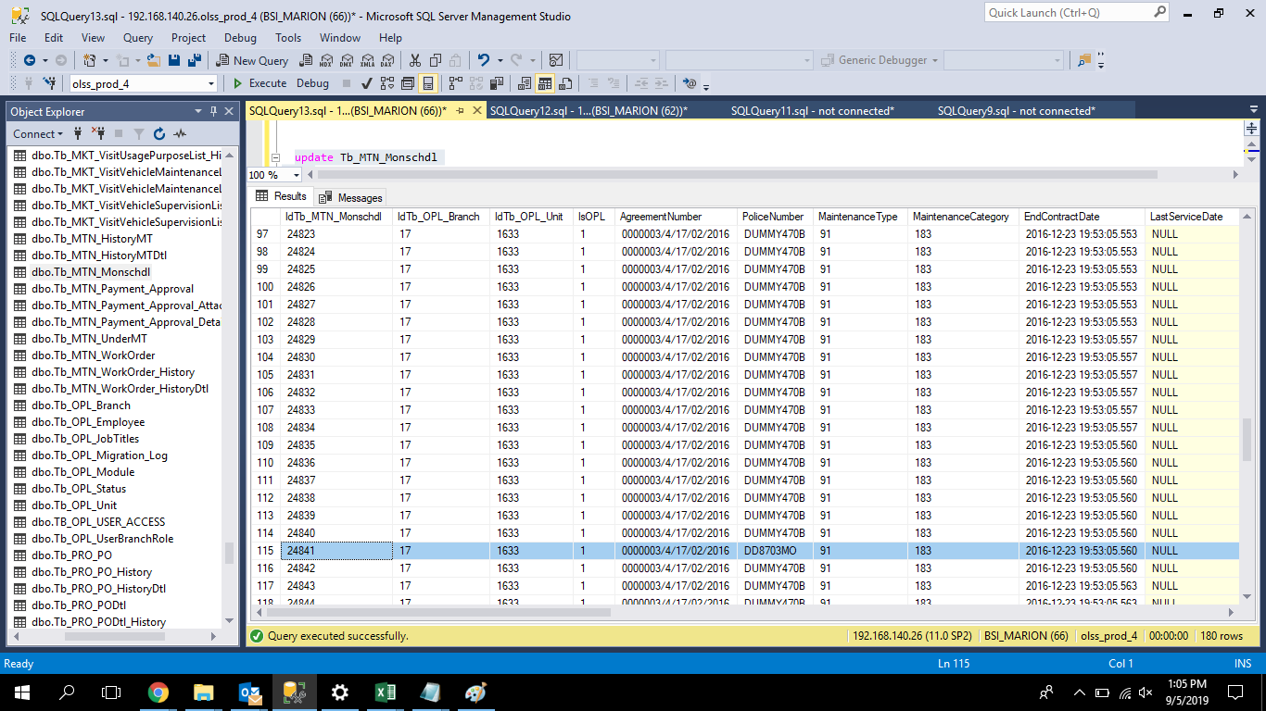

AFTER

